상품제안서
마이벨 메모잇(주문제작형) | 상품코드: S05338

 |  |  |  |  |  |  | 02-713-8555 | www.synergygift.co.kr
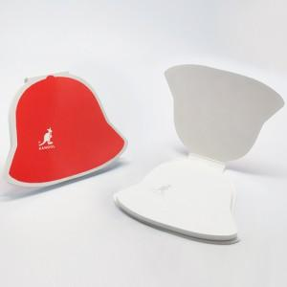 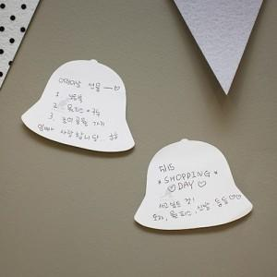 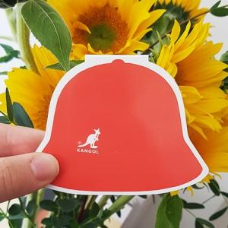

【상세/제작정보】 | 흔하지는 않지만 대중적인 종 모양 메모잇

【인쇄/포장옵션】 | 풀칼라 / OPP(비닐)

【공급단가】 | 수량 | 1,000~ | 2,000~ | 3,000~ | 5,000~ | 10,000~
*VAT별도 | 20매 | 530원 | 475원 | 435원 | 405원 | 365원
 | 30매 | 630원 | 575원 | 535원 | 485원 | 445원
 | 50매 | 820원 | 760원 | 710원 | 640원 | 540원

【상품 URL】 | https://www.synergygift.co.kr:443/src/goods_detail.php?gdno=5625

